学習内容
1 | DockerとGPUドライバのセットアップ

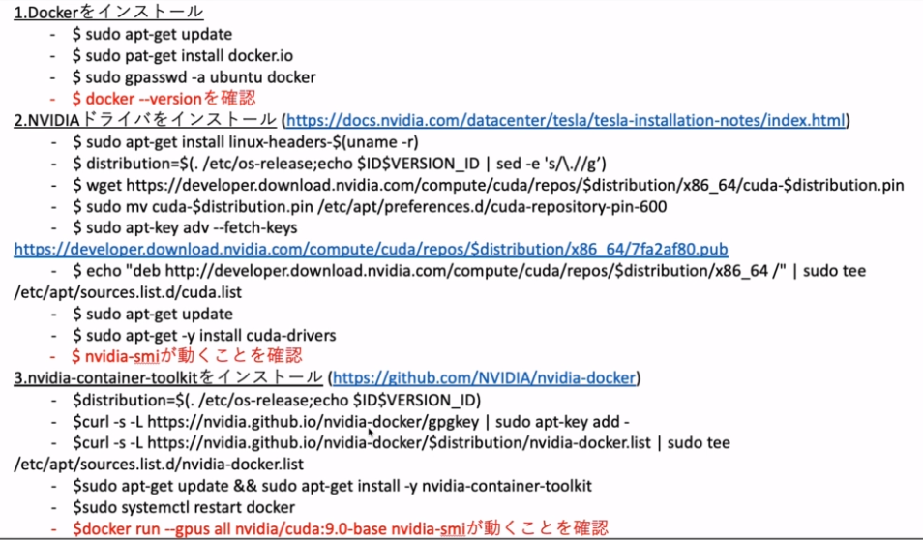

 | NVIDIAドライバーに関しては以下のサイトを参照
 | https://docs.nvidia.com/
 | https://docs.nvidia.com/datacenter/index.html

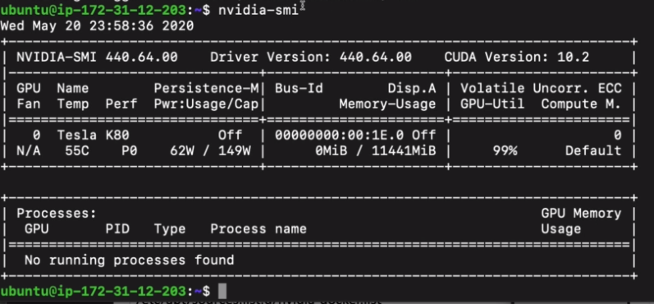

 | ドライバのインストール完了後
 | コマンド
 | nvidia-sma
 | 今のGPUの状態を確認するのに使います。

 | nvidia-container-toolkitをインストール

 | https://github.com/NVIDIA/nvidia-docker

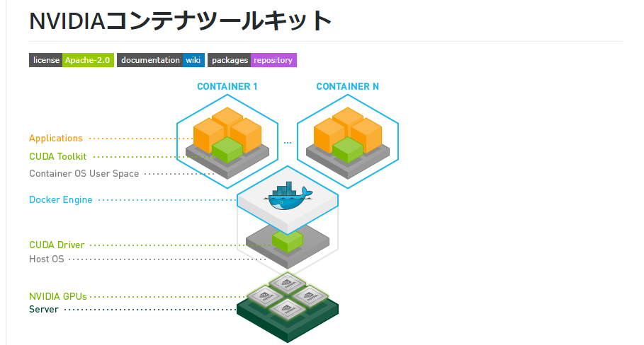

 | CUDA Toolkit に関して、ホスト側に用意するのではなく、コンテナ側に用意する
 | dockerを使わない場合はもちろんホスト側に用意しなければならないが、これをホスト側に持つと
 | 結構エラーが出てしまう。なので、GPUを使うときはコンテナを使うのがいいと思われる。

2 | DockerとGPUドライバのセットアップ

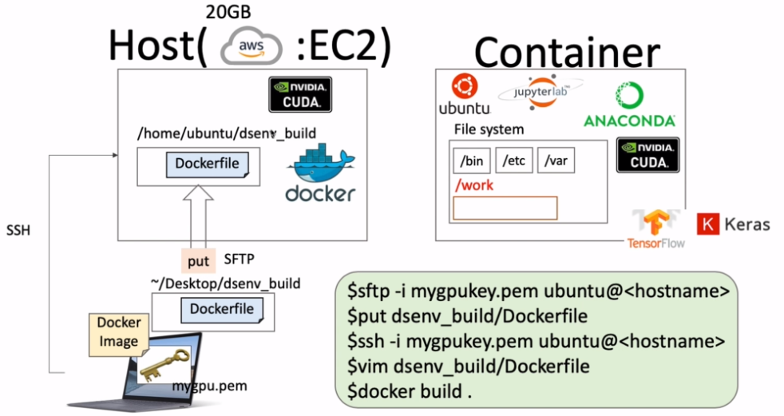

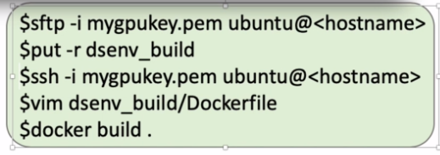

 | ｓｆｔｐにてアクセス

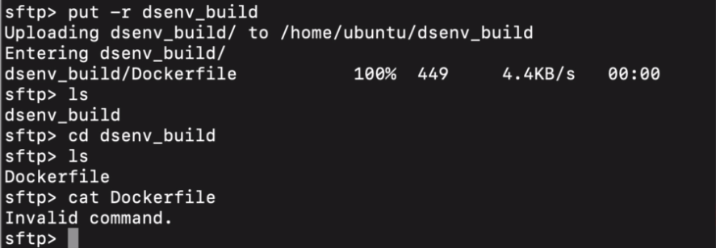

 | 自分のパソコンからAWS側にDockerfileをアップロードして中身を確認しました。

 | 今回は、AWS上でDockerfileを更新します。
 | 更新する内容はTensorFlowとKerasのインストロールを行う記述になります。

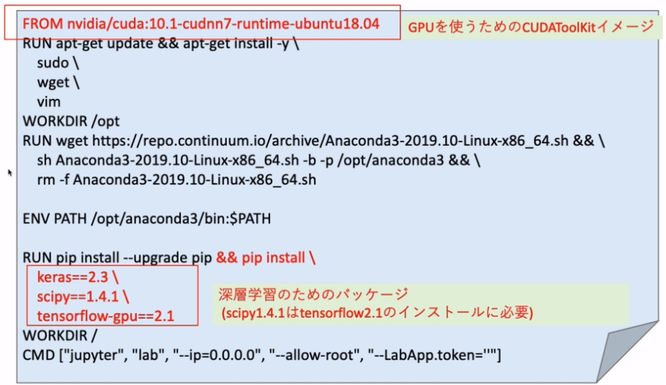

 | AWS側にはエディターがないため
 | コマンド
 | vim
 | でファイルの中身を見ることができる。
 | あとは上記指定通りにDockerfileを変更する。

 | 閉じるときは

 | コマンドで終了する。

 | dsenv_buildに移動してビルドします。

 | ビルドすることができました。

3 | MNISTの深層学習アルゴリズムを作る

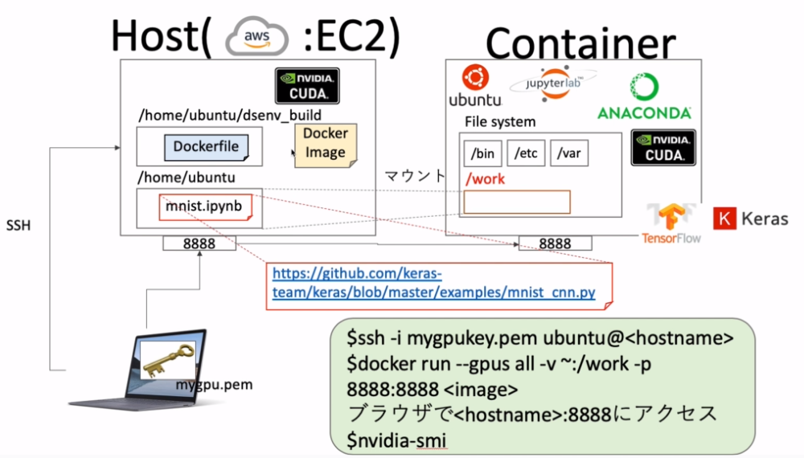

 | SSHで入ります

 | 前回までで作成したDocker imageをrunコマンドで実行します。

 | ブラウザにて
 | パブリックDNS＋:8888でアクセスします。

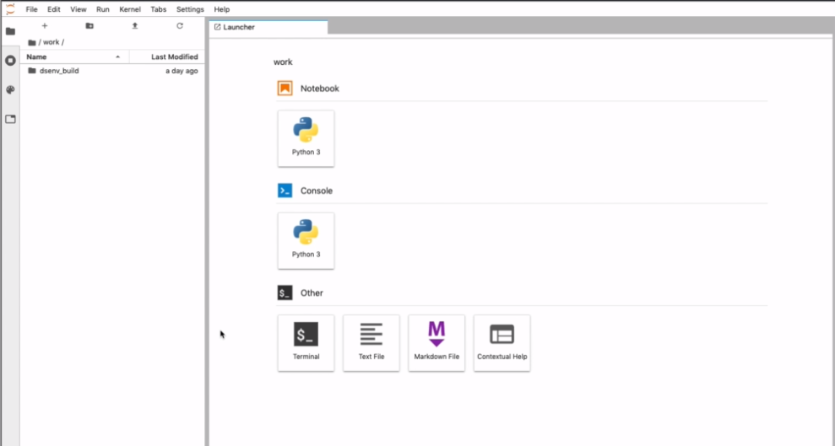

 | GitHubにKerasのコードがあるのでそれを流用します。

 | 新しいファイルは以上のように設定します。

 | KerasのGitHub
 | https://github.com/keras-team/keras/blob/master/examples/mnist_cnn.py
 | にアクセスしてサンプルコードをコピーして貼り付けます。

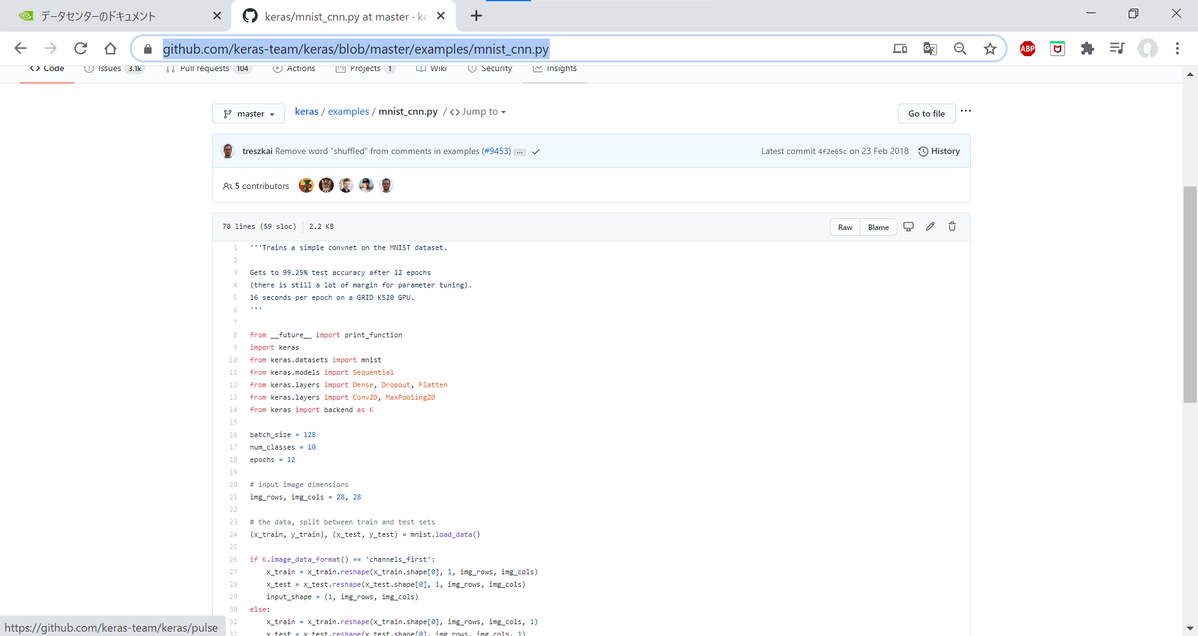

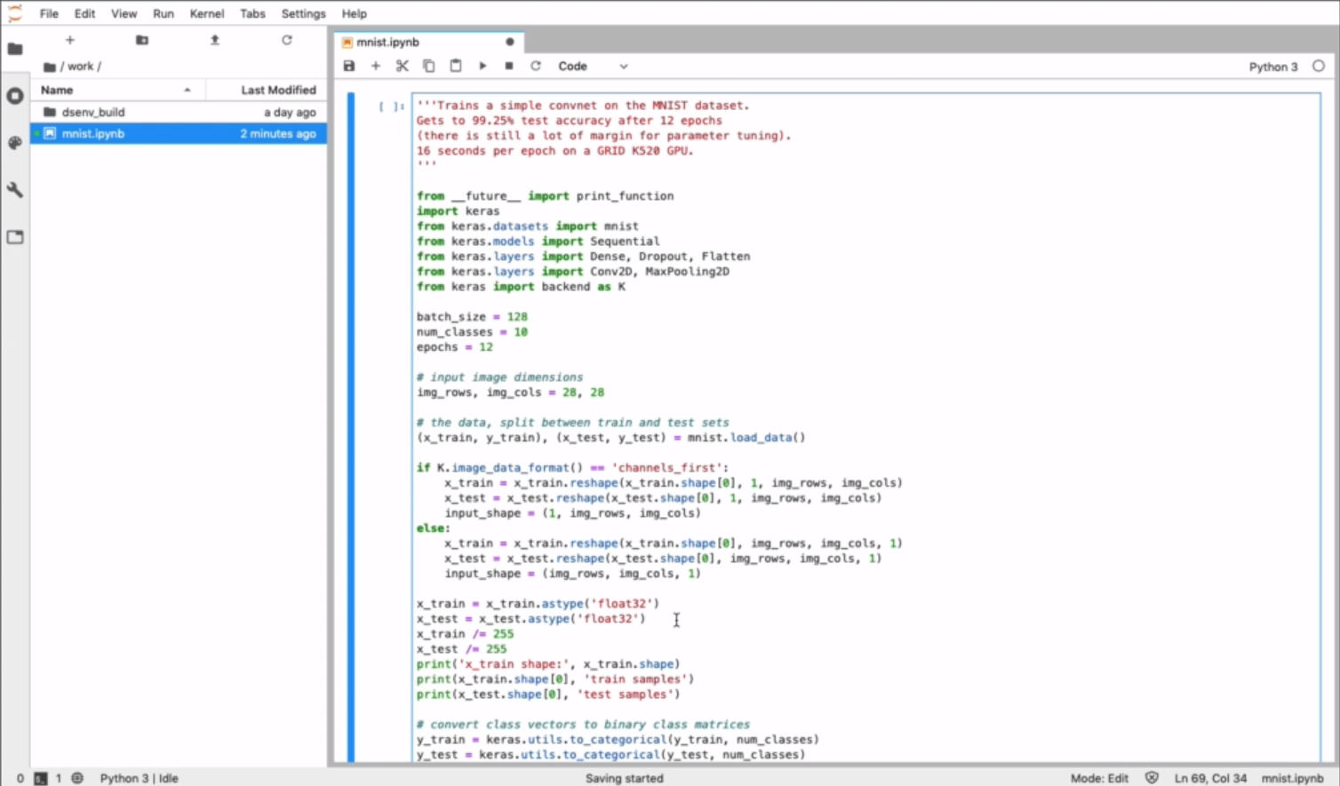

 | シフト＋エンターで実行すます。

 | ではGPUが動いているか確認するために

 | SSHインして

 | とすると、

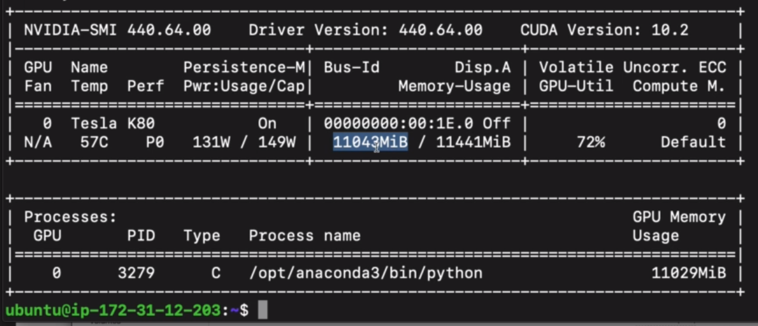

 | メモリが72％使われていることが分かり動いていることが確認できました。

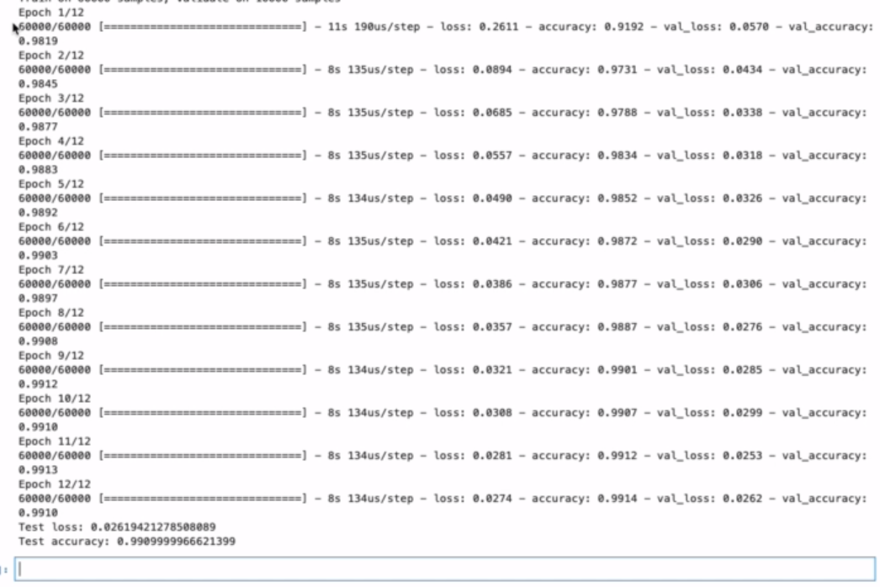

 | 処理が終わったので、結果を確認します。

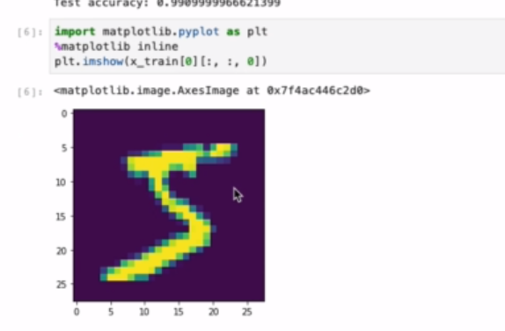

 | これは、上の画像に対してその画像が何なのかを推論した結果がリザルトとして出ています。
 | ６個目の値が大きいので、この画像は5である可能性が大きいということを示している。

4 | ここまでのまとめ

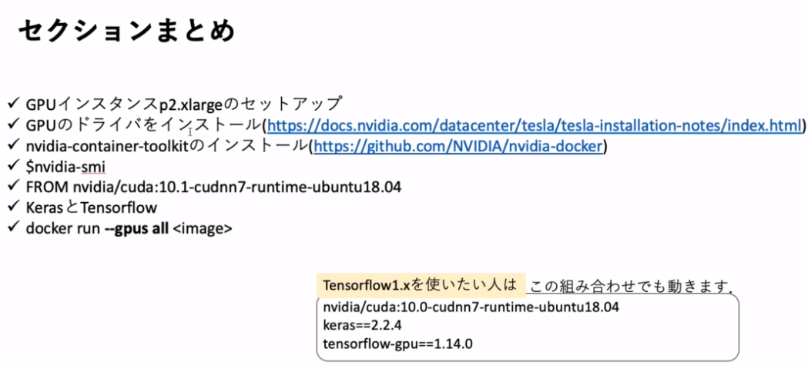

 | AWSに有料のGPUインスタンスであるp2.xlargeをセットアップした。
 | 鍵をダウンローそしてアクセス権限を制限した。
 | GPUのドライバをインストールした。
 | nvidia-container-toolkitをダウンロードした。
 | nvidia-smiコマンドでGPUの状態を確認した。
 | nvidiaのCUDAをベースイメージにした。
 | KerasとTensorFlowを使った。
 | docker run --gpus all <image>でコンテナからＧPUを使った。

